Ficha
 |  | NOME DO PRODUTO |  | ATN-5000-HD |  |  |  | REVISÃO |  | DATA | 2025-10-21
 |  | ELABORAÇÃO |  | NATHALIA |  | ALTERAÇÃO |  |  |  | VALIDAÇÃO

Codigo do Produto | ATN-5000-HD
Descrição do Produto | ANTENA INTERNA UHF DIGITAL HD COM CABO COAXIAL 5 METROS
Cores em linha | X |  | Padrão VESA |  | X | Inclinação | X
Ajuste de Nível | X |  |  | Nível | X | Pronto para Instalar | SIM
Organizador de cabos
Fornecedor | TUKO TECHNOLOGY CO LIMITED
Data de desenvolvimento | 2025-10-21
Analista da Qualidade | ANANIAS
Grupo | INTERNA
Linha | ANTENAS
Família | PRODUTOS ACABADOS
STATUS
Distância da Parede (mm) | Mínima | X |  | Máxima | X
Dimensões (mm) | Altura | X |  | Frente | X | Profundidade | X
Rodizio

Peso líquido do Produto (kg) |  | 0.2858 |  |  | Peso Bruto do Produto (kg) |  | 0.3252
Medidas Embalagem Unitária (mm) |  |  | Altura | 160 | Largura | 80 | Profundidade |  | 55
Tempo para montagem (min.) |  | 5 |  |  | Qtd. Pessoas para a Montagem |  | 1
Matéria Prima Predominante |  | PLATICO
Acabamento Predominante |  | X
Tipo de Embalagem Unitária (parda/colorida) |  |  | COLORIDA
Carga Máxima Suportada (kg) |  |  | X
Forma de Limpeza |  |  | PANO UMIDO

Composição do Produto
Nº da Parte (Conf. Manual) | Cód. Comp. |  | Nome da Parte |  | Qtd | Dimensões (A x F x P) mm |  |  | Matéria Prima | Acabamento
1
2
3
4
5
6
7
8
9

Legenda: | PE |  | Pintura Epóxi | ZC | Zincado Branco | CR | Cromado

Componentes/Ferragem que acompanham o Produto
Ref. (Conf. Manual) | Posto Trab. | Cód. Comp. | Nome do Componente/Ferragem |  | Qtd | Dimensões (A x F x P) mm |  |  | Matéria Prima | Acabamento
A
B
C
D
E
F
G
H
I
J
K
L
M
N
O
P
Observações Gerais

DESENHO TÉCNICO EM 3D

 |  |  |  |  | Fotos do teste resistência de carga maxima

FOTOS DO PRODUTO MONTADO

FOTOS DO PRODUTO EMBALADO
EMBALAGEM ABERTA |  |  |  |  | EMBALAGEM FECHADA |  |  | VISTA SUP. PADRÃO PALETIZAÇÃO |  | VISTA LAT. PADRÃO PALETIZAÇÃO
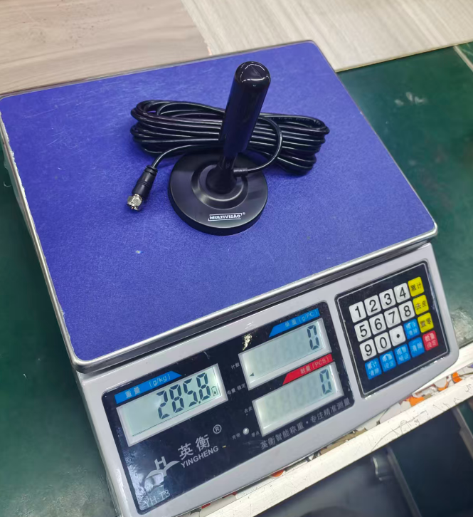 |  |  |  | 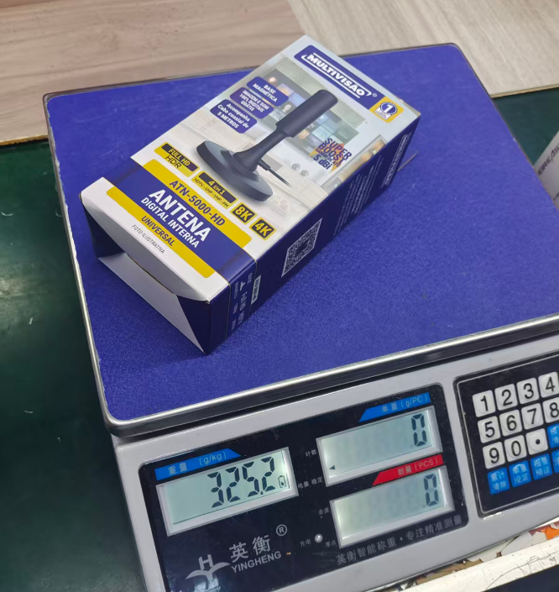

INFORMAÇÕES
EMBALAGEM UNITARIA | ALT |  | LARG | COMP | FORMA DE PALETIZAÇÃO: PALLET PADRÃO PBS(1,00 X 1,20)
 | 160 |  | 80 | 55 | PADRÃO LOGISTICO | BASE
QUANTIDADE NA MASTER | 10 |  |  |  |  | ALTURA
MEDIDAS MASTER (mm) | ALT |  | LARG | PROF |  | TOTAL POR PALLET
 | 335 |  | 95 | 310
PESO MASTER | 3.48
ETIQUETA

831 (07/21)

